cpk
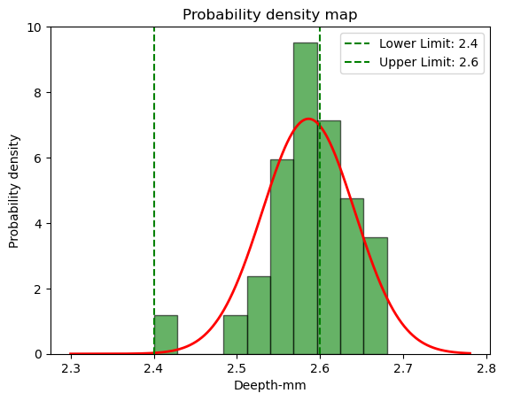
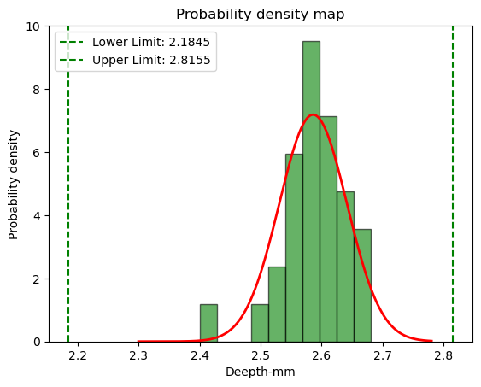
3029068 | 实测数据 |  | Statis_plot |  |  |  | 3029068 | 规格修正数据
Norminal | 2.5 |  |  |  |  |  | Norminal | 2.5
upper limit | 2.6 |  |  |  |  |  | upper limit | 2.82
Lower limit | 2.4 |  |  |  |  |  | Lower limit | 2.18
Max | 2.68 |  |  |  |  |  | Max | 2.68
Min | 2.4 |  |  |  |  |  | Min | 2.4
Average X-bar | 2.586 |  |  |  |  |  | Average X-bar | 2.586
Seq | Deepth | Lower limit | Norminal | upper limit | 与平均值的差的绝对值 | 偏差的平方 | Seq | Deepth | Lower limit | Norminal | upper limit | 与平均值的差的绝对值 | 偏差的平方 |  | Deepth
1 | 2.62 | 2.4 | 2.5 | 2.6 | 0.034 | 0.001156 | 1 | 2.62 | 2.18 | 2.5 | 2.82 | 0.034 | 0.001156 | count | 30
2 | 2.59 | 2.4 | 2.5 | 2.6 | 0.004 | 0.000016 | 2 | 2.59 | 2.18 | 2.5 | 2.82 | 0.004 | 0.000016 | mean | 2.586
3 | 2.58 | 2.4 | 2.5 | 2.6 | 0.006 | 0.000036 | 3 | 2.58 | 2.18 | 2.5 | 2.82 | 0.006 | 0.000036 | std | 0.056483137551
4 | 2.57 | 2.4 | 2.5 | 2.6 | 0.016 | 0.000256 | 4 | 2.57 | 2.18 | 2.5 | 2.82 | 0.016 | 0.000256 | min | 2.4
5 | 2.65 | 2.4 | 2.5 | 2.6 | 0.064 | 0.004096 | 5 | 2.65 | 2.18 | 2.5 | 2.82 | 0.064 | 0.004096 | 25% | 2.56
6 | 2.67 | 2.4 | 2.5 | 2.6 | 0.084 | 0.007056 | 6 | 2.67 | 2.18 | 2.5 | 2.82 | 0.084 | 0.007056 | 50% | 2.59
7 | 2.59 | 2.4 | 2.5 | 2.6 | 0.004 | 0.000016 | 7 | 2.59 | 2.18 | 2.5 | 2.82 | 0.004 | 0.000016 | 75% | 2.6175
8 | 2.52 | 2.4 | 2.5 | 2.6 | 0.066 | 0.004356 | 8 | 2.52 | 2.18 | 2.5 | 2.82 | 0.066 | 0.004356 | max | 2.68
9 | 2.63 | 2.4 | 2.5 | 2.6 | 0.044 | 0.001936 | 9 | 2.63 | 2.18 | 2.5 | 2.82 | 0.044 | 0.001936
10 | 2.51 | 2.4 | 2.5 | 2.6 | 0.076 | 0.005776 | 10 | 2.51 | 2.18 | 2.5 | 2.82 | 0.076 | 0.005776
11 | 2.59 | 2.4 | 2.5 | 2.6 | 0.004 | 0.000016 | 11 | 2.59 | 2.18 | 2.5 | 2.82 | 0.004 | 0.000016
12 | 2.58 | 2.4 | 2.5 | 2.6 | 0.006 | 0.000036 | 12 | 2.58 | 2.18 | 2.5 | 2.82 | 0.006 | 0.000036
13 | 2.4 | 2.4 | 2.5 | 2.6 | 0.186 | 0.034596 | 13 | 2.4 | 2.18 | 2.5 | 2.82 | 0.186 | 0.034596
14 | 2.52 | 2.4 | 2.5 | 2.6 | 0.066 | 0.004356 | 14 | 2.52 | 2.18 | 2.5 | 2.82 | 0.066 | 0.004356
15 | 2.61 | 2.4 | 2.5 | 2.6 | 0.024 | 0.000576 | 15 | 2.61 | 2.18 | 2.5 | 2.82 | 0.024 | 0.000576
16 | 2.56 | 2.4 | 2.5 | 2.6 | 0.026 | 0.000676 | 16 | 2.56 | 2.18 | 2.5 | 2.82 | 0.026 | 0.000676
17 | 2.68 | 2.4 | 2.5 | 2.6 | 0.094 | 0.008836 | 17 | 2.68 | 2.18 | 2.5 | 2.82 | 0.094 | 0.008836
18 | 2.58 | 2.4 | 2.5 | 2.6 | 0.006 | 0.000036 | 18 | 2.58 | 2.18 | 2.5 | 2.82 | 0.006 | 0.000036
19 | 2.55 | 2.4 | 2.5 | 2.6 | 0.036 | 0.001296 | 19 | 2.55 | 2.18 | 2.5 | 2.82 | 0.036 | 0.001296
20 | 2.6 | 2.4 | 2.5 | 2.6 | 0.014 | 0.000196 | 20 | 2.6 | 2.18 | 2.5 | 2.82 | 0.014 | 0.000196
21 | 2.61 | 2.4 | 2.5 | 2.6 | 0.024 | 0.000576 | 21 | 2.61 | 2.18 | 2.5 | 2.82 | 0.024 | 0.000576
22 | 2.57 | 2.4 | 2.5 | 2.6 | 0.016 | 0.000256 | 22 | 2.57 | 2.18 | 2.5 | 2.82 | 0.016 | 0.000256
23 | 2.55 | 2.4 | 2.5 | 2.6 | 0.036 | 0.001296 | 23 | 2.55 | 2.18 | 2.5 | 2.82 | 0.036 | 0.001296
24 | 2.63 | 2.4 | 2.5 | 2.6 | 0.044 | 0.001936 | 24 | 2.63 | 2.18 | 2.5 | 2.82 | 0.044 | 0.001936
25 | 2.63 | 2.4 | 2.5 | 2.6 | 0.044 | 0.001936 | 25 | 2.63 | 2.18 | 2.5 | 2.82 | 0.044 | 0.001936
26 | 2.55 | 2.4 | 2.5 | 2.6 | 0.036 | 0.001296 | 26 | 2.55 | 2.18 | 2.5 | 2.82 | 0.036 | 0.001296
27 | 2.56 | 2.4 | 2.5 | 2.6 | 0.026 | 0.000676 | 27 | 2.56 | 2.18 | 2.5 | 2.82 | 0.026 | 0.000676
28 | 2.6 | 2.4 | 2.5 | 2.6 | 0.014 | 0.000196 | 28 | 2.6 | 2.18 | 2.5 | 2.82 | 0.014 | 0.000196
29 | 2.68 | 2.4 | 2.5 | 2.6 | 0.094 | 0.008836 | 29 | 2.68 | 2.18 | 2.5 | 2.82 | 0.094 | 0.008836
30 | 2.6 | 2.4 | 2.5 | 2.6 | 0.014 | 0.000196 | 30 | 2.6 | 2.18 | 2.5 | 2.82 | 0.014 | 0.000196

现有规格的CPK | 0.08 |  |  |  |  |  | 修正规格后的 CPK | 1.38

